1
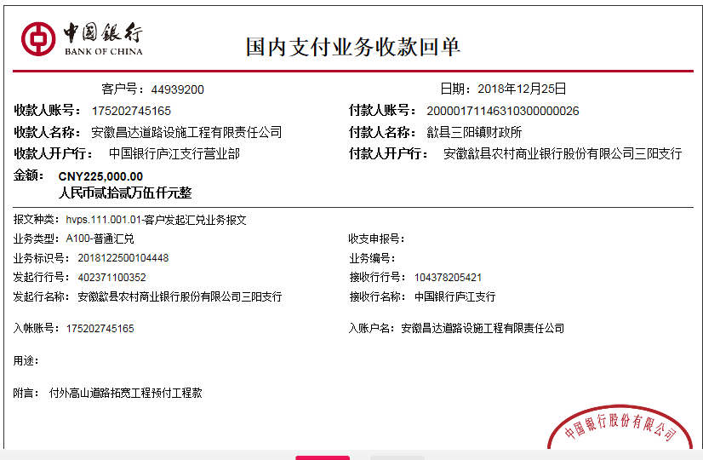
工程款支付证书
工程名称 |  | 歙县三阳镇三阳村外高山道路拓宽提升工程 |  |  |  |  |  |  |  |  | ERP编号 | 10449 | 档案编号 | CD2018-074
合同金额 |  | 437,874.01 |  | 中标 日期 | 2018.9.21 |  | 已供工程 资料 | 中标书、施工合同原件 |  |  |  | 庐江 | 责任 单位 | 业务二部
决算金额 |  |  |  | 竣工 日期 |  |  |  |  |  |  |  | 合肥 | 责任人 | 汪贵君13805595218
序号 | 工程款到账 |  |  | 开票情况 |  | 管理费 |  | 代缴税金 | 其他扣款 |  | 预留款 |  | 实际支付
 | 日期 | 账户 | 金额 | 日期 | 金额 | 比例 | 金额 | 金额 | 金额 | 备注 | 金额 | 备注 | 户名 | 金额
1 | 2018-12-25 | 中 | 225,000.00 |  |  |  |  |  |  |  | 36,000.00 | 预付款扣16% | 劳务 | 189,000.00

合计 |  | - | 225,000.00 | - | 0.00 | - | 0.00 | 0.00 | 0.00 | - | 36,000.00 | - | - | 189,000.00
本次结算 支付明细 |  | 应支付金额 |  | 189,000.00 |  |  |  | 实际支付金额 |  | 小写 | 0.00
 |  | 已支付金额 |  | 189,000.00 |  |  |  |  |  | 大写 | 零元整
申请部门 意见 |  | 制表：朱敏 |  |  |  |  |  | 项目管理 意见 |  | 施总、朱总已同意支付（附表背面截图）。
财务初审 意见 |  |  |  |  |  |  |  | 财务审核 意见
质安初审 意见 |  |  |  |  |  |  |  | 质安稽查 意见
总经理审批 |  |  |  |  |  |  |  | 董事长审批

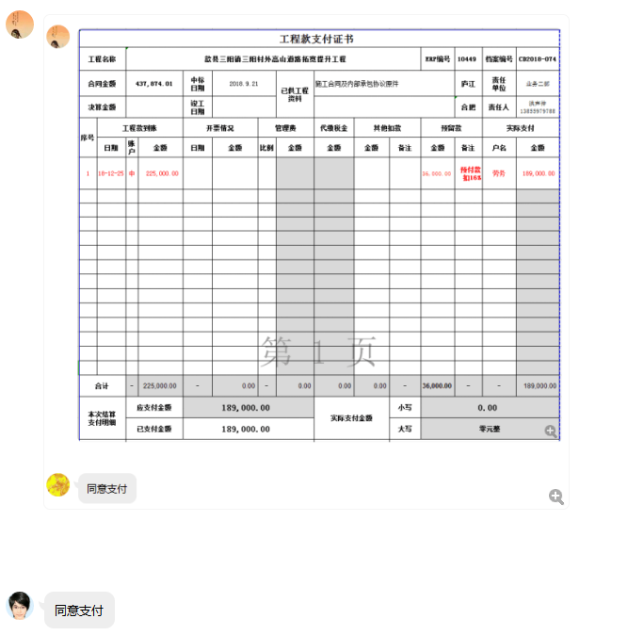

2
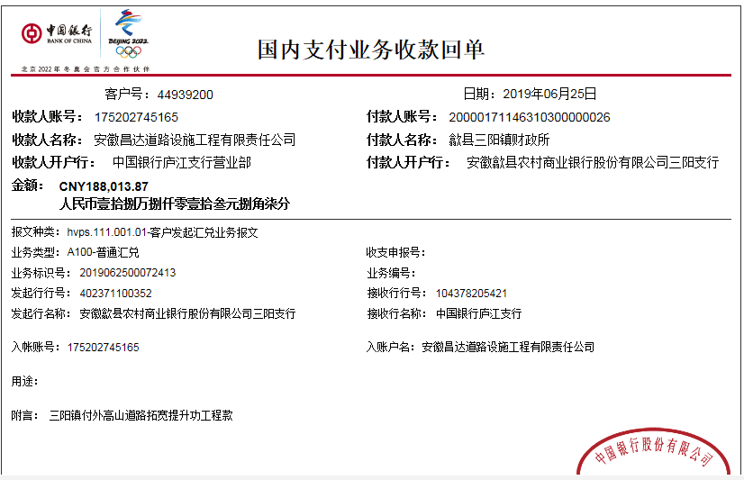
工程款支付证书
工程名称 |  | 歙县三阳镇三阳村外高山道路拓宽提升工程 |  |  |  |  |  |  |  |  | ERP编号 | 10449 | 档案编号 | CD2018-074
合同金额 |  | 437,874.01 |  | 中标 日期 | 2018.9.21 |  | 已供工程 资料 | 中标书、施工合同原件、内部承包协议、审计复印件、竣工证书原件 |  |  |  | 庐江 | 责任 单位 | 业务二部
决算金额 |  | 425,787.50 |  | 竣工 日期 | 2018.12.30 |  |  |  |  |  |  | 合肥 | 责任人 | 汪贵君13805595218
序号 | 工程款到账 |  |  | 开票情况 |  | 管理费 |  | 代缴税金 | 其他扣款 |  | 预留款 |  | 实际支付
 | 日期 | 账户 | 金额 | 日期 | 金额 | 比例 | 金额 | 金额 | 金额 | 备注 | 金额 | 备注 | 户名 | 金额
1 | 2018-12-25 | 中 | 225,000.00 |  |  |  |  |  |  |  | 36,000.00 | 预付款扣16% | 劳务 | 189,000.00
 | 2019-09-10 | 中 |  |  |  |  |  |  |  |  |  |  | 黄山易鑫退款 | -57,640.00
本次
2 | 2019-06-25 | 中 | 188,013.87 | 2019-05-21 | 225,000.00 | 1.0% | 4,258.00 | 11994.00 | 2,750.00 | 19-5-20外经证办理500元，建造师暂用费1500/月，工期45天 | -36,000.00 | 退上次暂扣 | 洪伟 | 130,645.00
 |  |  |  | 2019-05-21 | 212,874.00 | 扣除全部管理费 |  |  |  |  | 4,260.00 | 扣1%预扣风险担保金 | 潘楷强 | 127,746.87

合计 |  | - | 413,013.87 | - | 437,874.00 | - | 4,258.00 | 11,994.00 | 2,750.00 | - | 4,260.00 | - | - | 389,751.87
本次结算 支付明细 |  | 应支付金额 |  | 258,391.87 |  |  |  | 实际支付金额 |  | 小写 | 0.00
 |  | 已支付金额 |  | 0.00 |  |  |  |  |  | 大写 | 零元整
申请部门 意见 |  | 制表：朱敏 |  |  |  |  |  | 项目管理 意见
财务初审 意见 |  |  |  |  |  |  |  | 财务审核 意见
质安初审 意见 |  |  |  |  |  |  |  | 质安稽查 意见
总经理审批 |  |  |  |  |  |  |  | 董事长审批

3
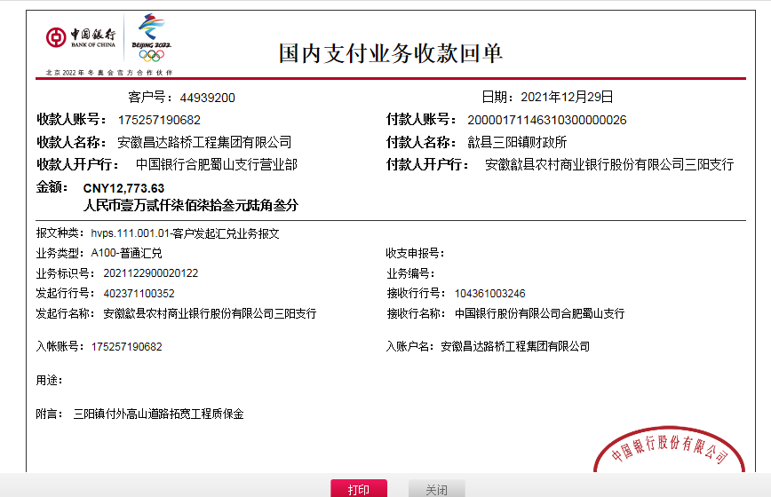
工程款支付证书
工程名称 |  | 歙县三阳镇三阳村外高山道路拓宽提升工程 |  |  |  |  |  |  |  |  | ERP编号 | 10449 | 档案编号 | CD2018-074
合同金额 |  | 437,874.01 |  | 中标 日期 | 2018.9.21 |  | 已供工程 资料 | 中标书、施工合同原件、内部承包协议、审计复印件、竣工证书原件 |  |  |  | 庐江 | 责任 单位 | 业务二部
决算金额 |  | 425,787.50 |  | 竣工 日期 | 2018.12.30 |  |  |  |  |  |  | 合肥 | 责任人 | 汪贵君13805595218
序号 | 工程款到账 |  |  | 开票情况 |  | 管理费 |  | 代缴税金 | 其他扣款 |  | 预留款 |  | 实际支付
 | 日期 | 账户 | 金额 | 日期 | 金额 | 比例 | 金额 | 金额 | 金额 | 备注 | 金额 | 备注 | 户名 | 金额
1 | 2018-12-25 | 中 | 225,000.00 |  |  |  |  |  |  |  | 36,000.00 | 预付款扣16% | 劳务 | 189,000.00
 | 2019-09-10 | 中 |  |  |  |  |  |  |  |  |  |  | 黄山易鑫退款 | -57,640.00

2 | 2019-06-25 | 中 | 188,013.87 | 2019-05-21 | 225,000.00 | 1.0% | 4,258.00 | 11994.00 | 2,750.00 | 19-5-20外经证办理500元，建造师暂用费1500/月，工期45天 | -36,000.00 | 退上次暂扣 | 洪伟 | 130,645.00
 |  |  |  | 2019-05-21 | 212,874.00 | 扣除全部管理费 |  |  |  |  | 4,260.00 | 扣1%预扣风险担保金 | 潘楷强 | 127,746.87

3 | 2021-12-30 | 中 | 12,773.63

合计 |  | - | 425,787.50 | - | 437,874.00 | - | 4,258.00 | 11,994.00 | 2,750.00 | - | 4,260.00 | - | - | 389,751.87
本次结算 支付明细 |  | 应支付金额 |  | 258,391.87 |  |  |  | 实际支付金额 |  | 小写 | 0.00
 |  | 已支付金额 |  | 0.00 |  |  |  |  |  | 大写 | 零元整
申请部门 意见 |  | 制表：朱敏 |  |  |  |  |  | 项目管理 意见
财务初审 意见 |  |  |  |  |  |  |  | 财务审核 意见
质安初审 意见 |  |  |  |  |  |  |  | 质安稽查 意见
总经理审批 |  |  |  |  |  |  |  | 董事长审批

